Planilha1
 | DADOS DO TERRENO

 | ÁREA | 400 | m²
 | qt | 2,000 | R$/m²
 | CA BÁSICO | 1
 | TO | 0.5
 | PESOS | 3:01:00 | (Térreo:superiores)
 | TAXA DE RENDA (a.a.) | 0.08 | %
 | WT | 3 |  | TERRENO UNIDADE - COTA PARTE
 | ÁREA LOJA | 90 |  | BENFEITORIA
 | TAXA DE RENDA (a.a.) | 0.12 |  | TAXA COMPOSTA
 |  |  |  | VALOR ALUGUEL

 | ÁREA HOM. UNIDADE | 270

 | TAXA OCUPAÇÃO | T= | 0.5
 | COEFICIENTE APROVEITAMENTO TERRENO | C= | 1
 | PESO PAVIMENTO TERREO | P = | 3
 | ÁREA DA LOJA - TERREA |  | 90
 | ÁREA HOMO UNIDADE | Ahu= | 270
 | VALOR UNITÁRIO TERRENO | qt= | 2,000

 | CTU | R$ 270,000.00

 | VALOR CAPITAL BENFEITORIAS

 | ÁREA DA UNIDADE | A= | 90
 | VALOR UNITÁRIO BÁSICO CONSTRUÇÃO
 | COEFICIENTE PADRÃO
 |  | qb novo = | R$ 2,400.00

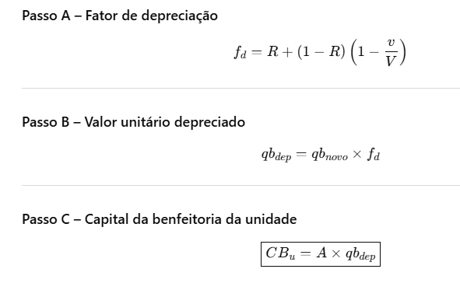
 | IDADE APARENTE | v | 15
 | VIDA ÚTIL ADOTADA | V | 60
 | VALOR RESIDUAL | R | 0.2

PASSO 1 | Fator de depreciação
 | fd | 0.8

PASSO 2 | Valor unitário depreciado
 | qbdep | R$ 1,920.00

PASSO 3 | Capital da benfeitoria da unidade
 | Cbu | R$ 172,800.00

 | CTu = R$ 270.000,00

 | CBu = R$ 172.800,00

PASSO 4 | Capital do terreno e o capital de benfeitorias = Capital imovel que produz a renda
 | CI = CT+ CB | R$ 442,800.00
 | aplicação do fator de comercialização ao mês | R$ 487,080.00

PASSO 5 | Taxa composta a.a
 | i | 10%

PASSO 6 | Aluguel mensal
 | R$ 4,059.00

